交付申請
様式・共通様式はHPより
ダウンロードしてください。
① 各ファイル名はチェックリストの「No. ＋ _ ＋ 書類名」をつけてください。
例：交付申請チェックリストの場合
→ 0_交付申請チェックリスト.xlsx
➁ 指定のファイル形式でご提出ください。
□公社指定様式・・・・・Excel形式
※第〇号様式、共通様式
□その他書類・・・・・・PDF形式
※商業・法人登記簿謄本、建物登記簿謄本等
【電子データの保存名について】
申請書類一式：zipファイルに圧縮してメールへ添付してください
① メールの件名 省エネ型VOC排出削減設備導入促進事業＋【申請の種類】
例：交付申請の場合
→省エネ型VOC排出削減設備導入促進事業【交付申請】
➁ メール本文の記載事項
・ 会社名
・ 【申請の種類】の申請である旨
【電子メール】
【郵送】
ファイルの作成方法
ファイリングの方法
【紙の申請方法】
・ 申請書類一式をＡ４サイズ（Ａ３折りたたみ可、袋とじ不可）
・ 片面印刷
・ Ａ４ファイルに綴じる
・ ファイル…表紙、背表紙に助成対象事業名と助成対象事業者名を記載
・ ファイルに綴る各書類の前に、インデックスを付けた中仕切りを挿入
（書類自体には、インデックスをつけないでください。）。
・「申請書類チェックリスト」の順に綴ってください。
※クリアポケットは使用しないでください。
郵送のパターン
① ＣＤ－ＲＯＭを郵送…【電子データの保存名について】にしたがってファイルを作成・保存してください。
➁ 紙で作成し郵送…【紙の申請方法】を参照してください。
※紙での申請をされる方で可能な場合は作成したデータをCD-ROMに保存し、紙の申請に同封の上、ご郵送ください。
交付申請を紙で申請される場合、以降の申請も全て紙で申請してください。
省エネ型VOC排出削減設備導入促進事業 |  |  |  | ver1.6
交付申請 チェックリスト

事業者名
事業の名称

No. | 書類名 | 該当 | 備考 | チェック欄
⓪ | 申請書類 | 全 | ※様式は１つのエクセルにまとめているため、 電子データで提出される際のタイトルは「1-7_交付申請書類一式」 または「1-8_交付申請書類一式」で提出すること。 ※ＶＯＣ排出ゼロの機器の新設・増設の場合は、共通様式２及び３の作成は不要。
 | チェックリスト
① | 補助金交付申請書 | 全
 | （第１号様式）
➁ | 誓約書 | 全
 | （第１号様式の２）
③ | 事業実施計画書 | 全
 | （第１号様式の３）
④ | 補助事業経費内訳 | 全
 | （共通様式１）
⑤ | 内訳明細表 | 全
 | （共通様式１の２）
⑥ | 見積比較表 | 全
 | （共通様式１の３）
⑦ | ＶＯＣ削減率計算書 | 該
 | （共通様式２又は３いずれか） ・共通様式２：原材料の変更（印刷） ・共通様式３：処理・回収・捕集（クリーニング）
⑧ | 電力削減計算書 | 該 | ・換気・空調設備を導入する場合。
 | （共通様式４）
⑨ | 商業登記簿謄本 | 全 | ・発行後３ヶ月以内。
 | （写しでも可） |  | ・履歴事項全部証明書。
 |  |  | ・中小企業団体又は中小企業等協同組合の場合、 定款及び組合名簿等を添付すること。
 |  |  | ・個人事業主の場合 青色申告者であることを証明する書類（写し） 直近１か年分
⑩ | 印鑑証明書 | 全 | ・全ての補助対象事業者のもの。
 | （写しでも可） |  | ・発行後３ヶ月以内。
 |  |  | ・建物の共有者が法人の場合は、共有者のものを含む。
⑪ | 見積書の写し | 全 | ・発行後３ヶ月以内。
 |  |  | ・２社以上取得すること。
 |  |  | ・取得した全ての見積書について添付すること。
 |  |  | ・見積り基準等を明記し、費用の算出根拠を示すこと。
 |  |  | ・一式表記は行わないこと。
 |  |  | ※費用の算出根拠が明確でない記載例
 |  |  | 「機器据付費一式・・・・￥2,000,000円」
 |  |  | 上記のように算出根拠が明確に記載されていない場合、 補助対象経費とはみなさない。
 |  |  | ・補助対象事業の実施に直接関係のない経費は含まないこと。 （例：照明更新費、換気設備を導入していない室での空調の更新費）
 |  |  | ※やむを得ず同一工事に含む場合は、内訳を明確に分けること。
 |  |  | ・値引きは行わないこと。
⑫ | 自社製品の調達等に係る経費の算定根拠 | 該 | ・補助対象経費の中に補助対象事業者の自社製品の調達等がある場合は、提出すること。
⑬ | 敷地内平面図 | 全 | ・建物の全体が分かるもの（全てのフロア）。
⑭ | 設備配置図 | 全 | ・機器導入後の配置が分かるもの。
⑮ | 特記仕様書又はカタログ等 | 全 | ・導入する設備の仕様がわかるもの。
⑯ | フィルター性能の証明書 | 該 | ・公的な証明書又は計量証明を受けた測定結果が分かるもの。
⑰ | 空調設備の要件が確認できる証憑 | 該 | ・空調・換気設備又は換気・空調一体型設備を導入する場合は、導入推奨機器検索画面のコピー等を提出すること（ルームエアコンを導入する場合は、省エネ型製品情報サイト機器検索画面のコピー等を提出すること）。
⑱ | 法令に基づく 必要な許可書等の写し | 全 | ・環境確保条例の認定書。
 |  | 該 | ・建築基準法第48 条ただし書きに関する許可を受けていることが分かるもの等。
⑲ | 工事前写真 | 全 | -
⑳ | ＶＯＣについて確認できる資料 | 該 | ＶＯＣ排出削減設備を設置する場合。
㉑ | その他公社が必要と認める書類 | 該 | -

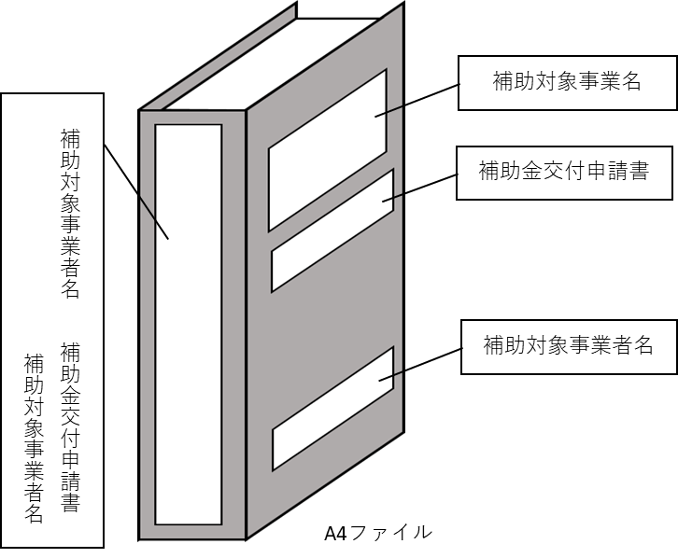

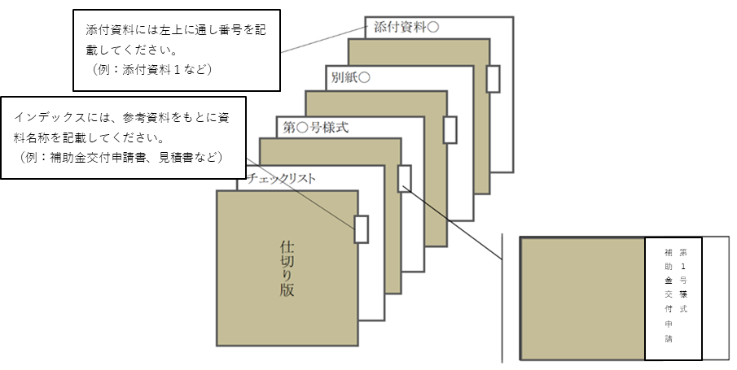

計画変更申請
様式・共通様式はHPより
ダウンロードしてください。
① 各ファイル名はチェックリストの「No. ＋ _ ＋ 書類名」をつけてください。
例：交付申請チェックリストの場合
→ 0_交付申請チェックリスト.xlsx
➁ 指定のファイル形式でご提出ください。
□公社指定様式・・・・・Excel形式
※第〇号様式、共通様式
□その他書類・・・・・・PDF形式
※商業・法人登記簿謄本、建物登記簿謄本等
【電子データの保存名について】
申請書類一式：zipファイルに圧縮してメールへ添付してください
① メールの件名 省エネ型VOC排出削減設備導入促進事業＋【申請の種類】
例：交付申請の場合
→省エネ型VOC排出削減設備導入促進事業【交付申請】
➁ メール本文の記載事項
・ 会社名
・ 【申請の種類】の申請である旨
【電子メール】
【郵送】
ファイルの作成方法
ファイリングの方法
【紙の申請方法】
・ 申請書類一式をＡ４サイズ（Ａ３折りたたみ可、袋とじ不可）
・ 片面印刷
・ Ａ４ファイルに綴じる
・ ファイル…表紙、背表紙に助成対象事業名と助成対象事業者名を記載
・ ファイルに綴る各書類の前に、インデックスを付けた中仕切りを挿入
（書類自体には、インデックスをつけないでください。）。
・「申請書類チェックリスト」の順に綴ってください。
※クリアポケットは使用しないでください。
郵送のパターン
① ＣＤ－ＲＯＭを郵送…【電子データの保存名について】にしたがってファイルを作成・保存してください。
➁ 紙で作成し郵送…【紙の申請方法】を参照してください。
※紙での申請をされる方で可能な場合は作成したデータをCD-ROMに保存し、紙の申請に同封の上、ご郵送ください。
交付申請を紙で申請された場合、以降の申請も全て紙で申請してください。
省エネ型VOC排出削減設備導入促進事業
計画変更申請 チェックリスト

事業者名
事業の名称

No. | 書類名 | 該当 | 備考 | チェック欄
⓪ | 計画変更申請 | 全 | -
 | チェックリスト
① | 補助事業計画変更申請書 | 全 | -
 | （第７号様式）
➁ | 補助事業計画変更（変更後） | 全 | -
 | （第７号様式の２）
③ | 補助事業計画変更内訳書 | 該 | 経費や型番に変更がある場合
 | （共通様式１及び１の２）
④ | ＶＯＣ削減率計算書 | 該 | ＶＯＣ削減率に変更がある場合
 | （共通様式２又は３）
⑤ | 電力削減計算書 | 該 | 換気・空調設備の機種、型番、台数、能力等に変更がある場合
 | （共通様式４）
⑥ | 変更後の見積書（写し） | 該 | 経費や型番に変更がある場合

⑦ | 更新機器一覧表 | 該 | 機種、型番、台数等に変更がある場合
 |  |  | （変更前、変更後のもの）
⑧ | 機器配置図 | 該 | 機種、型番、台数等に変更がある場合
 |  |  | （変更前、変更後のもの）
⑨ | 仕様書又はカタログ等 | 該 | 機種、型番、能力等に変更がある場合
 |  |  | （変更前、変更後が確認できる仕様書又はカタログ等を抜粋したもの）
⑩ | ⑩その他公社が必要と認める書類 | 該 | -

工事完了届
様式・共通様式はHPより
ダウンロードしてください。
① 各ファイル名はチェックリストの「No. ＋ _ ＋ 書類名」をつけてください。
例：交付申請チェックリストの場合
→ 0_交付申請チェックリスト.xlsx
➁ 指定のファイル形式でご提出ください。
□公社指定様式・・・・・Excel形式
※第〇号様式、共通様式
□その他書類・・・・・・PDF形式
※商業・法人登記簿謄本、建物登記簿謄本等
【電子データの保存名について】
申請書類一式：zipファイルに圧縮してメールへ添付してください
① メールの件名 省エネ型VOC排出削減設備導入促進事業＋【申請の種類】
例：交付申請の場合
→省エネ型VOC排出削減設備導入促進事業【交付申請】
➁ メール本文の記載事項
・ 会社名
・ 【申請の種類】の申請である旨
【電子メール】
【郵送】
ファイルの作成方法
ファイリングの方法
【紙の申請方法】
・ 申請書類一式をＡ４サイズ（Ａ３折りたたみ可、袋とじ不可）
・ 片面印刷
・ Ａ４ファイルに綴じる
・ ファイル…表紙、背表紙に助成対象事業名と助成対象事業者名を記載
・ ファイルに綴る各書類の前に、インデックスを付けた中仕切りを挿入
（書類自体には、インデックスをつけないでください。）。
・「申請書類チェックリスト」の順に綴ってください。
※クリアポケットは使用しないでください。
郵送のパターン
① ＣＤ－ＲＯＭを郵送…【電子データの保存名について】にしたがってファイルを作成・保存してください。
➁ 紙で作成し郵送…【紙の申請方法】を参照してください。
※紙での申請をされる方で可能な場合は作成したデータをCD-ROMに保存し、紙の申請に同封の上、ご郵送ください。
交付申請を紙で申請された場合、以降の申請も全て紙で申請してください。
省エネ型VOC排出削減設備導入促進事業
工事完了届 チェックリスト

事業者名
事業の名称

No. | 書類名 | 該当 | 備考 | チェック欄
⓪ | 完了届 | 全 | -
 | チェックリスト
① | 工事完了届出書 | 全 | -
 | （第13号様式）
➁ | 補助事業経費内訳書 | 全 | -
 | （共通様式１）
③ | 内訳明細書 | 全 | ・最終見積書の項目及び数値と一致していること。 （見積書にない項目を内訳明細書に記載しないよう注意すること。）
 | （共通様式１の２） |  | ・工事費等を按分して振分けている場合、契約書から按分された経緯がわかる資料（有印）を添付すること。
 |  |  | ・補助対象外経費、諸経費についての明細書も必要。
④ | 工事契約書 | 全 | 複数の工事業者等と契約している場合は、全て提出すること。
 | （写し）
⑤ | 最終見積書 | 全 | ・工事契約以降に計画変更した場合は、変更内容を反映した見積書を提出すること。
 | （写し） |  | ・処分費を計上する場合、本事業の補助対象経費に計上されている発生材のみの処分費であることがわかること。
 |  |  | ・補助対象経費に計上されていないものや、本事業と関係のない工事等による発生材が含まれている場合は、一括して補助対象外。
⑥ | 請求書 | 全 | ・工事契約書の内容と一致すること。
 | （写し） |  | ・導入機器の確認ができる内訳明細書を含むこと。
⑦ | 支払の証憑 | 全 | ・請求書の金額と一致すること。
 | （写し） |  | ・領収書や銀行の出納印が押された振込依頼書など支払いが確認できるもの。
 |  |  | ・インターネットバンキングの場合は、支払いが完了したことを確認できるもの（振込指定日後に発行されたもの）。
⑧ | マニフェスト伝票 | 該 | ・処分費を計上する場合に提出すること。
 | Ａ・Ｂ２・Ｄ・Ｅの各票（写し） |  | ・導入機器の更新に伴い当該事業所から搬出されたものであることが確認できること。
 |  |  | ・他の補助対象外工事と混在しないこと。
⑨ | 設備配置図 | 全
 | （竣工図）
⑩ | 設備竣工図 | 全

⑪ | 工事写真 | 全 | 補助対象設備の工事前及び工事後の設置状態を示す写真であること。
 | （工事前・工事完了後）
 | （銘板写真） |  | 補助対象設備の型式・製造番号が確認できる写真であること。
 | （その他） |  | 発生材の積込み前・後に写真を撮影すること。処分費を計上する場合、補助対象外の発生材が含まれていないことを確認できるもの。
⑫ | その他公社が必要と認める書類 | 該

交付請求
様式・共通様式はHPより
ダウンロードしてください。
① 各ファイル名はチェックリストの「No. ＋ _ ＋ 書類名」をつけてください。
例：交付申請チェックリストの場合
→ 0_交付申請チェックリスト.xlsx
➁ 指定のファイル形式でご提出ください。
□公社指定様式・・・・・Excel形式
※第〇号様式、共通様式
□その他書類・・・・・・PDF形式
※商業・法人登記簿謄本、建物登記簿謄本等
【電子データの保存名について】
申請書類一式：zipファイルに圧縮してメールへ添付してください
① メールの件名 省エネ型VOC排出削減設備導入促進事業＋【申請の種類】
例：交付申請の場合
→省エネ型VOC排出削減設備導入促進事業【交付申請】
➁ メール本文の記載事項
・ 会社名
・ 【申請の種類】の申請である旨
【電子メール】
【郵送】
ファイルの作成方法
ファイリングの方法
【紙の申請方法】
・ 申請書類一式をＡ４サイズ（Ａ３折りたたみ可、袋とじ不可）
・ 片面印刷
・ Ａ４ファイルに綴じる
・ ファイル…表紙、背表紙に助成対象事業名と助成対象事業者名を記載
・ ファイルに綴る各書類の前に、インデックスを付けた中仕切りを挿入
（書類自体には、インデックスをつけないでください。）。
・「申請書類チェックリスト」の順に綴ってください。
※クリアポケットは使用しないでください。
郵送のパターン
① ＣＤ－ＲＯＭを郵送…【電子データの保存名について】にしたがってファイルを作成・保存してください。
➁ 紙で作成し郵送…【紙の申請方法】を参照してください。
※紙での申請をされる方で可能な場合は作成したデータをCD-ROMに保存し、紙の申請に同封の上、ご郵送ください。
交付申請を紙で申請された場合、以降の申請も全て紙で申請してください。
省エネ型VOC排出削減設備導入促進事業
交付請求申請 チェックリスト

事業者名
事業の名称

No. | 書類名 | 該当 | 備考 | チェック欄
⓪ | 交付請求 | 全 | -
 | チェックリスト
① | 交付請求書 | 全 | -
 | （第15号様式）
➁ | 振込先口座が請求者の口座であることを確認できる資料 | 全 | 通帳の写し等 通帳の写しの場合は、表紙＋見開きページを提出すること （金融機関名・支店名・口座種別・口座番号・名義（漢字・カナ）がわかるもの） （例） ・普通預金通帳 ・当座勘定入金帳 ・インターネットバンキング口座明細
③ | その他公社が必要と認める書類 | 該 | -

